Tabla de Hallazgos
Tabla de Hallazgos del prototipo de baja fidelidad
Identificador (H-01) | Tarea | Pantalla | Descripción de lo observado | Severidad | Corregido | Cambio aplicado o la razón por la que no se atendió | imagen del estado anterior | imagen del estado posterior
H-1 | Cambiar posicion de los botones de eleccion de surcursal | P-01 | La eleccion de sucursal no deberia estar en la pantalla de entrada | Critico | YES | Se implementa un menu desplegable para escoger la sucursal | 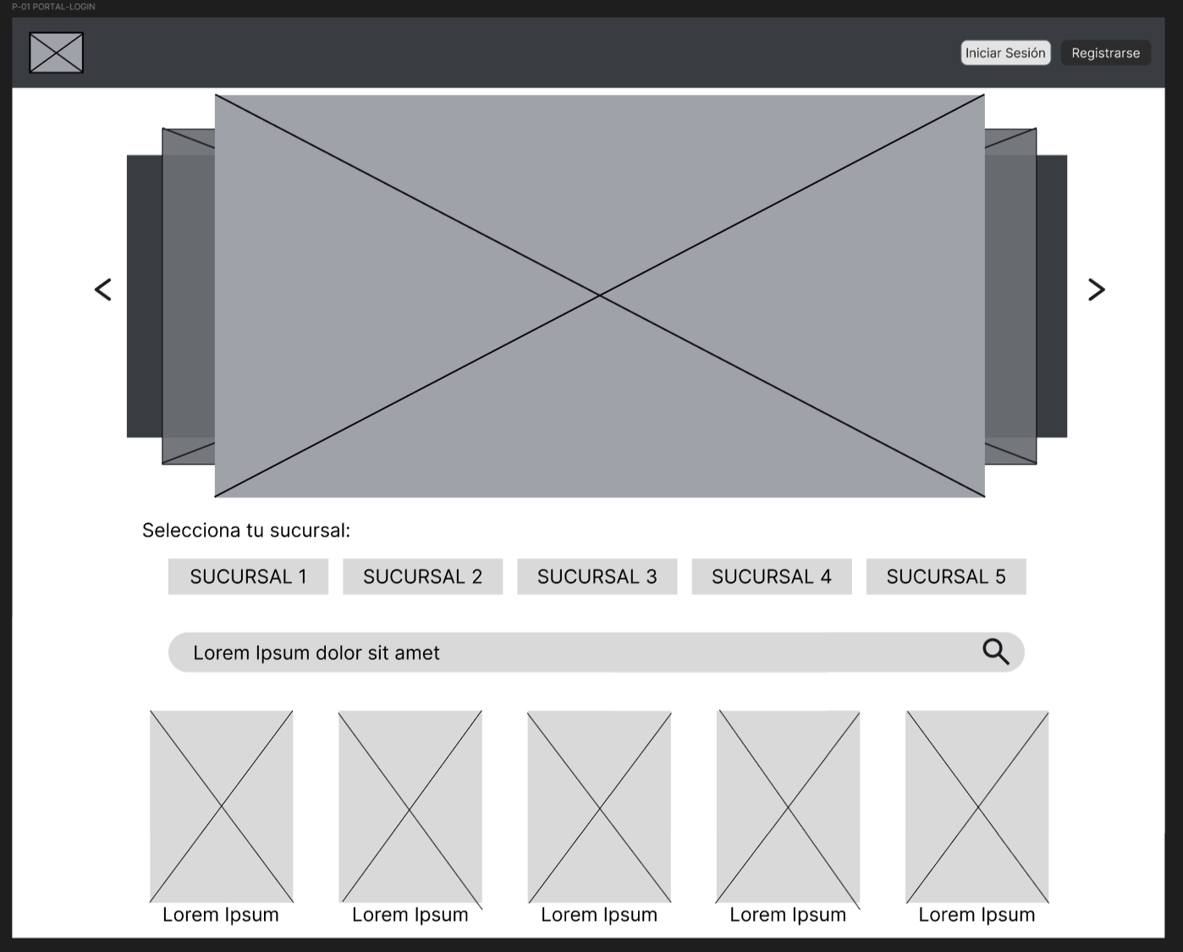 | 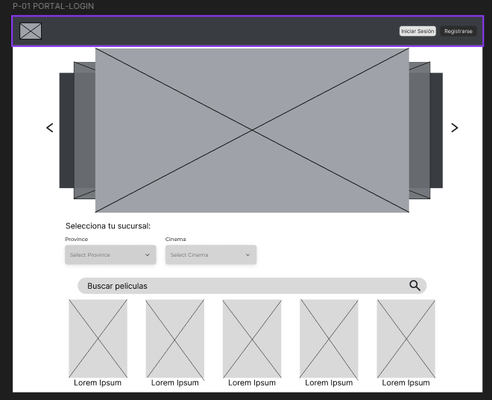
H-2 | Eliminar cuadro de eleccion de tipo de cuenta | P-7 | No se deberia avisar al usuario que hay dos tipos de cuenta | Menor | YES | Se implementa un enlace en la pantalla P-06 que redirige al usuario administrativo en caso que desee iniciar sesión. Se implementa la ventana P-06.1 para el inicio de sesion administrativo | 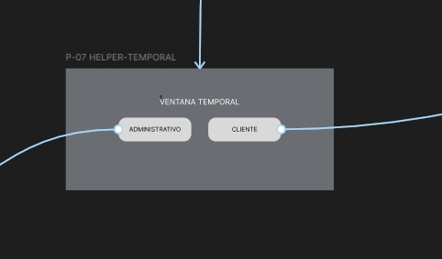 | 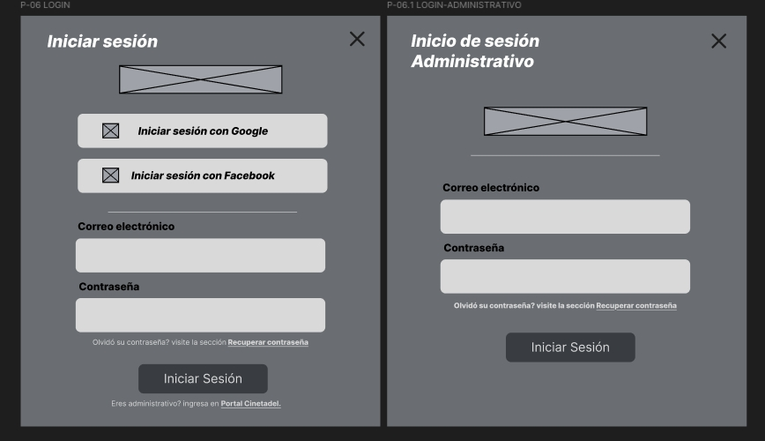
H-3 | Poner etiquetas para que sea mas claro. | P-08. | El texto no explica para que es la ventana | Menor |  |  | 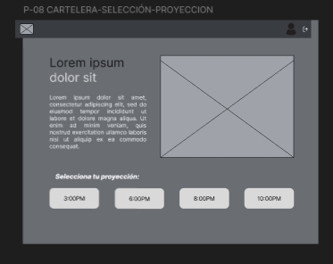
H-4 | Agregar opcion de elegir mas de 1 asiento | p-8.1 | El usuario debe poder reservar mas de un asiento | Menor | YES | Este cambio no se atendió puesto que la selección multiple involucra una complejidad excesiva para lo que busca el prototipo y, en específico, el flujo de compra, por lo que el flujo se va a mantener con la compra exclusiva de un solo boleto. | 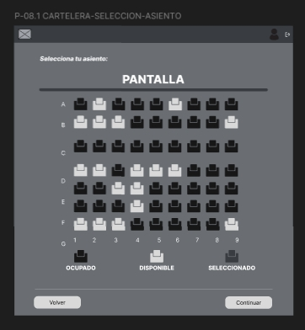
H-5 | Poner etiquetas en lapantalla de pago | P-8.2 | No se sabe para que son los espacios | Menor |  |  | 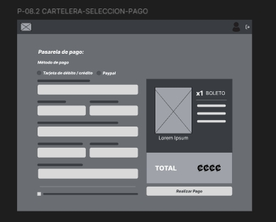 | 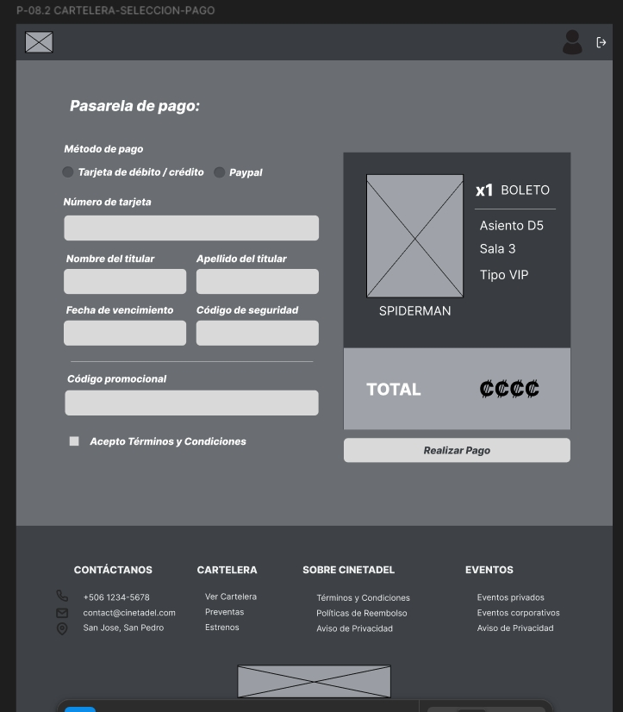
H-6 | Cambiar el modal de confrimacion de pago | p-12 | La confirmacion de pago deberia ser simple y terminar el proceso, no necesita varios botones | Moderado | YES |  | 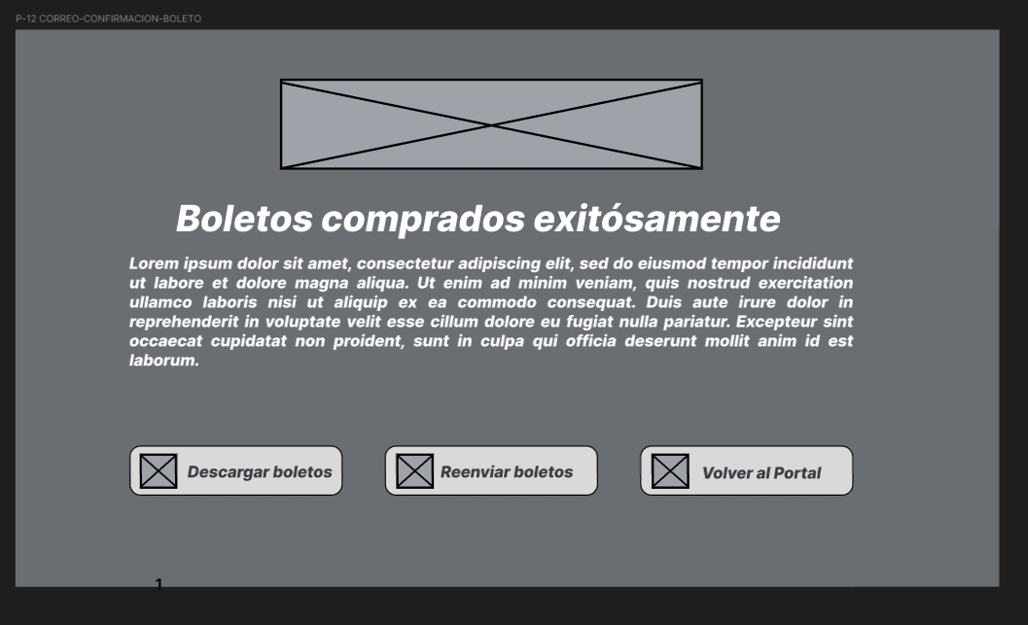 | 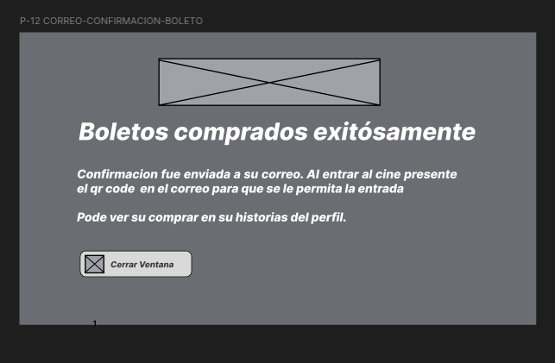
H-7 | Eliminar segundo modal | p-28-29-30 | Un modal no deberia abrir a otro modal | Moderado |  |  | 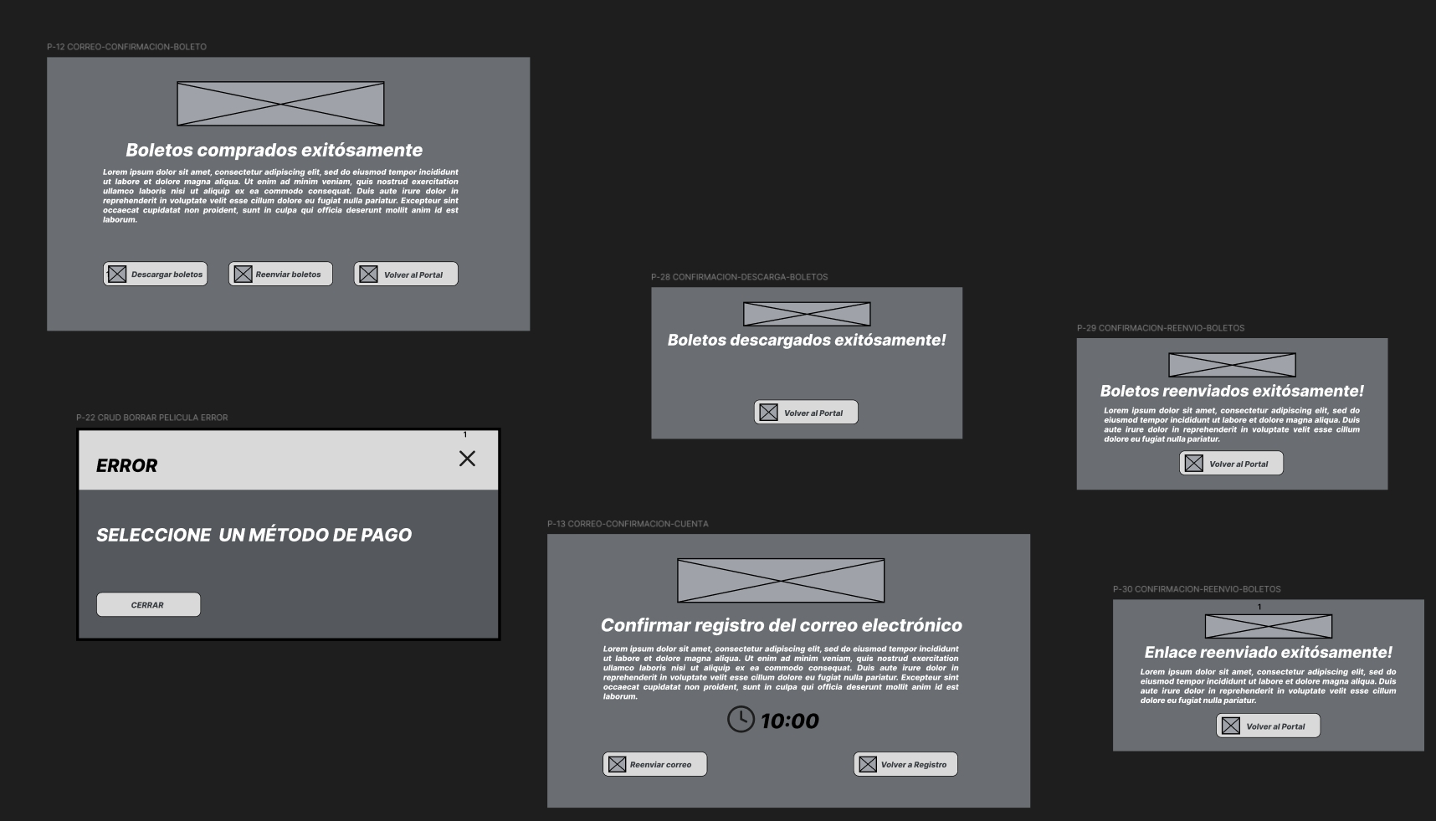
H-8 | Rediseñar formato de los modales de la pagina para que sean más uniformes | P-12, P-28, P-29, P-30, P-13 | Muchos botones, texto basura no tienen | Menor
H-9 | Arreglar efecto de botones de eleccion de tiempo | P-08 | Los botones hace un efecto extraño al poner el cursor sobre estos. | Menor | YES | Se corrigió el efecto para que se vea más nítido, sin cambio de posición en los botones | 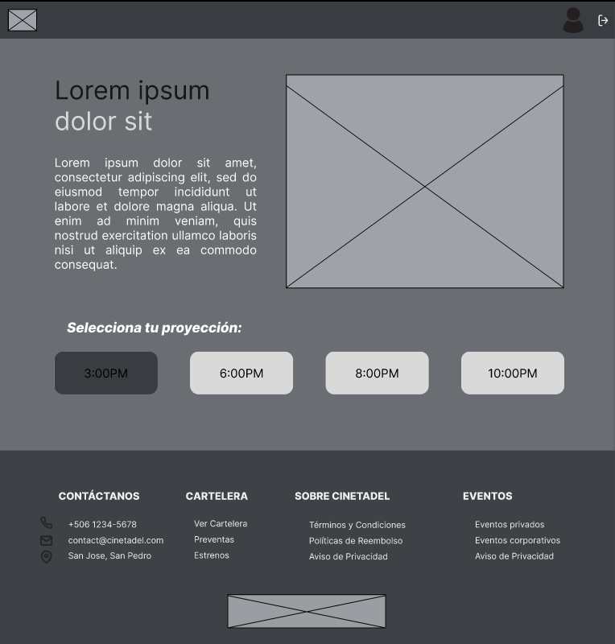
H-10 | Cambiar pantalla de confirmacion de cuenta |  | Falta etiquteas y el tiempo es intimidante | Menor | YES | Este cambio no se atendió puesto que, si bien la reacción del usuario fue de sorpresa, es necesario indicar el tiempo disponible para cambiar una contraseña, para que el usuario lo tenga presente al utilizar el sistema y realice la acción al momento. Eventualmente este tiempo puede ser mayor o menor, según la preferencia del PO, pero la información del tiempo disponible, de momento, es necesaria. | 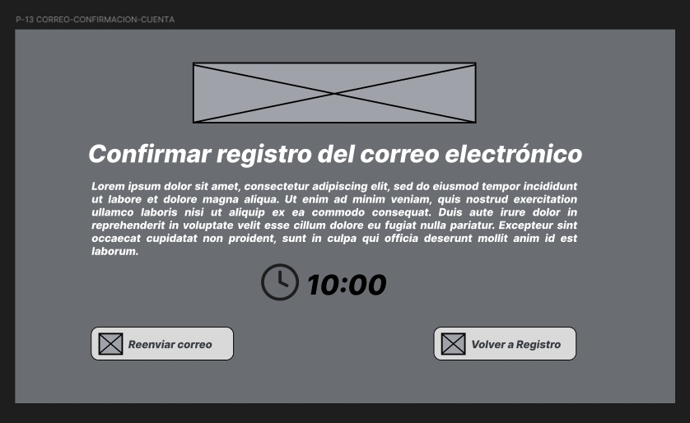 | 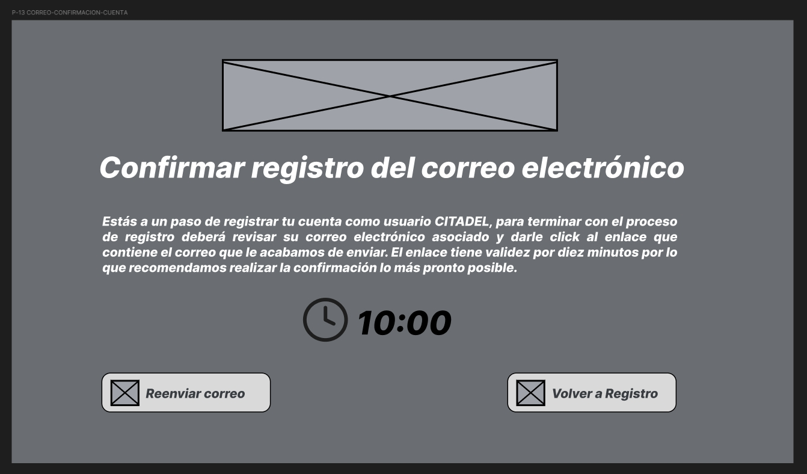
H-11 | Cambiar punto de entrada admin | P-14 | Pasar las entidades a la barra superior, usar el espacio para mostrar reporte | Moderado | YES | Ahora el dashboard de estadísticas es el 'landing page' del administrador, todas las opciones de administración fueron traspasadas a la navbar y se mantienen ahí a lo largo de todo el flujo de administración | 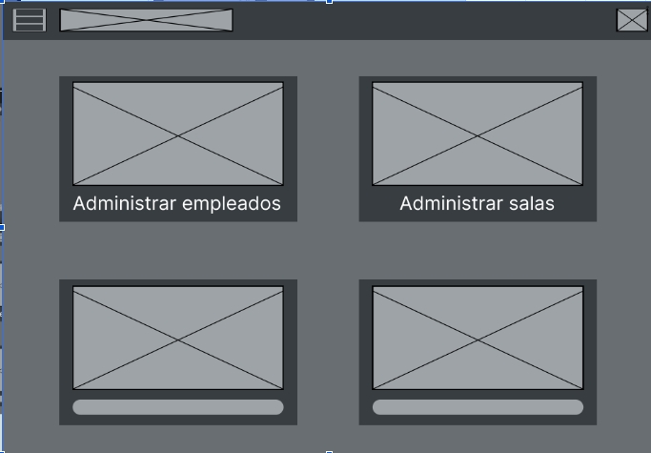 | 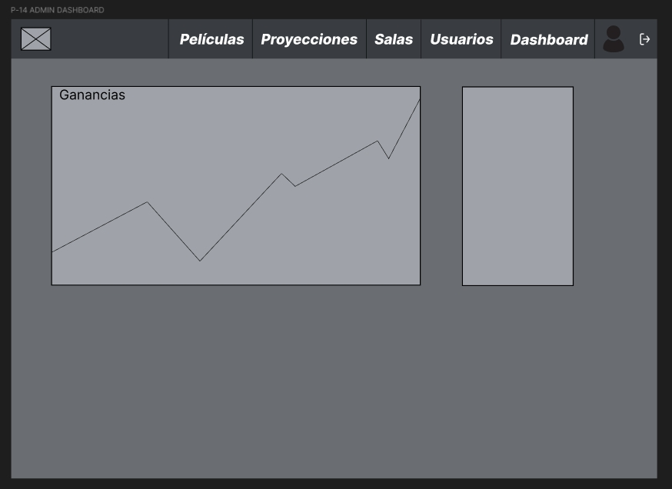
H-12 | Disminuir ruido visual general | p-20 | El diseño de zebra es confuso | Menor | YES | Ahora es uniforme | 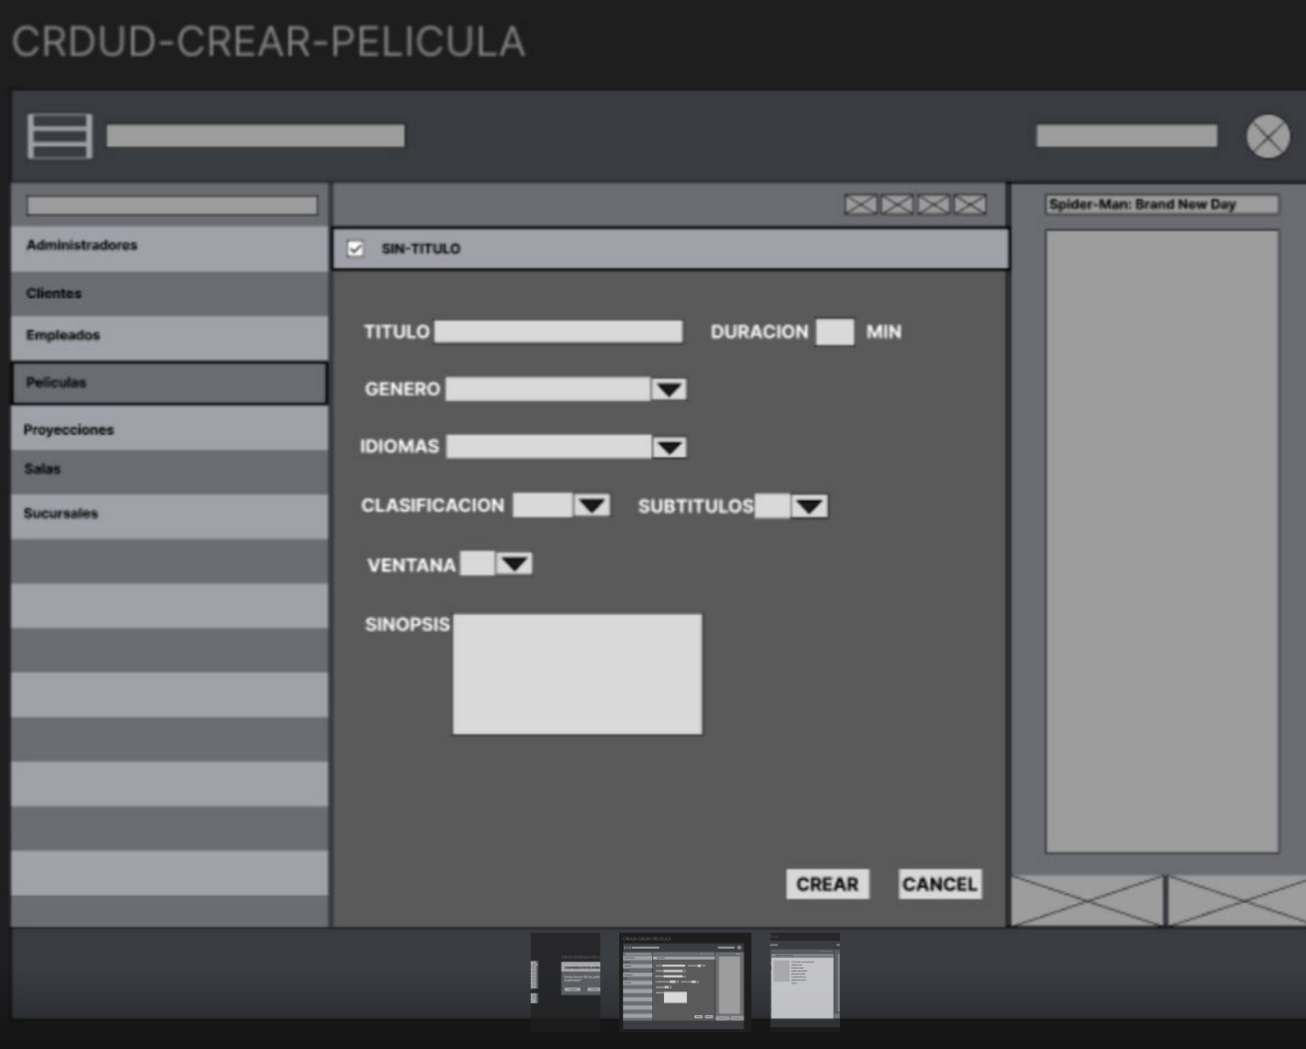 | 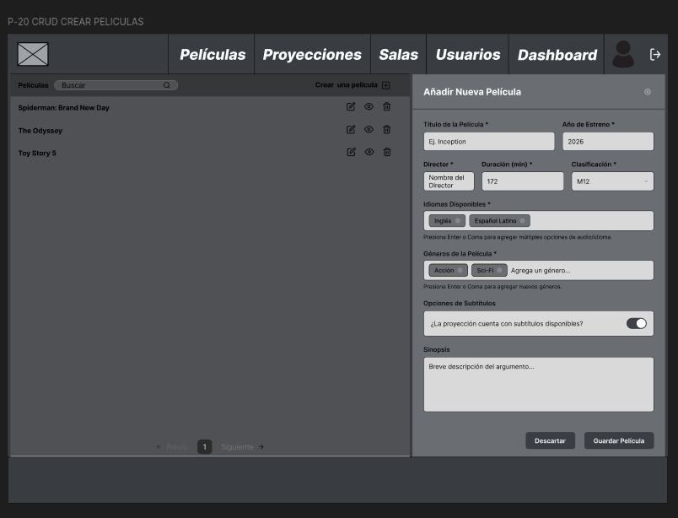
H-13 | Eliminar botones donde no se ocupa | P-20 | Los botones de crud aparecen en filan donde no hay instancias | Moderado | YES | Ahora solo aparecen en filas donde hay instancias
H-14 | Colocar barra de busqueda | P-20 | La barra de busqueda solo deberia funcionar en su entidad respectiva | Moderado | YES | Listo
H-15 | Mostrar paginacion al crud | P-20 | Se debe ver en que pagina esta | Moderado | YES | Listo
H-16 | Agregar filtrado | P-20 | El administrador debe poder filtral la peliculas que aparecen en el listado. | Moderado | YES | Se agrego la barra de busqueda
H-17 | Crear modales para funciones crud | P-20 | La ifunciones crud debe aparecer en modales | Moderado | YES | Listo
H-18 | Diseñar footer para pagina | P-1 | Para la pagina de entrada, con copyright informacion general necesaria contacto etc | Menor | YES | Se implementa un diseño de footer con 4 secciones (Contactenos, Cartelera, Sobre Citadel, Eventos) y el logo de la marca (CINETADEL). | 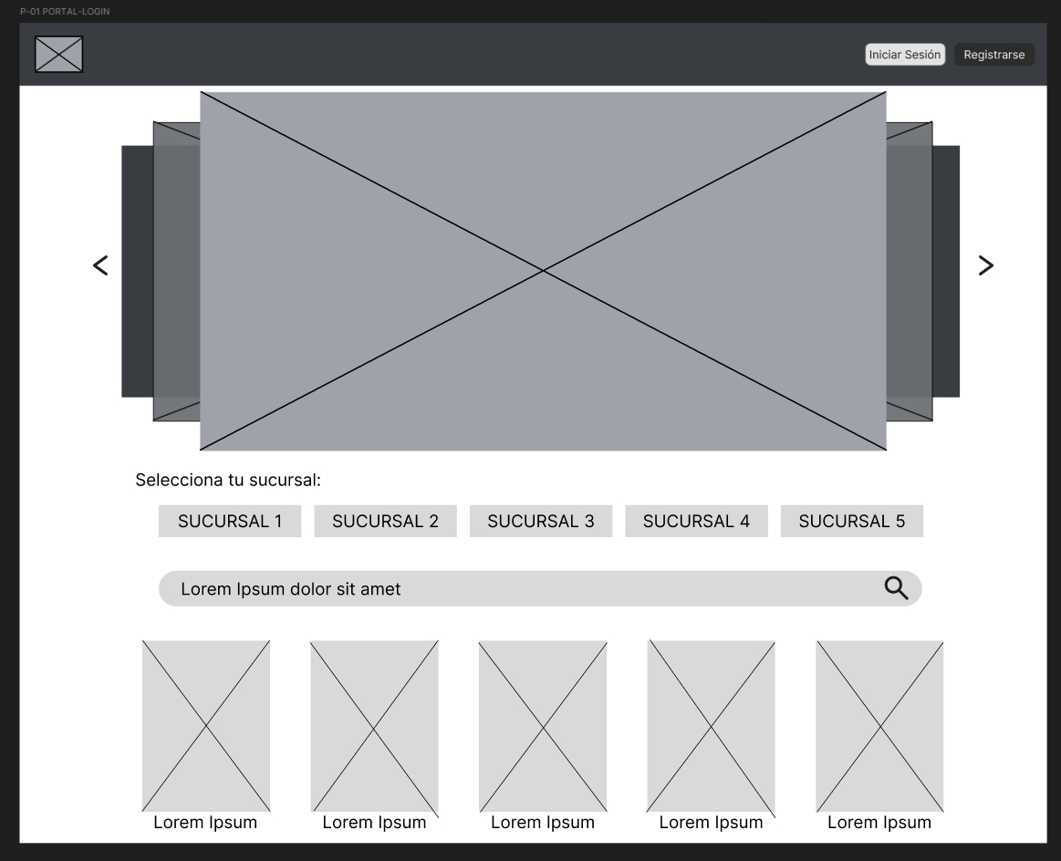 | 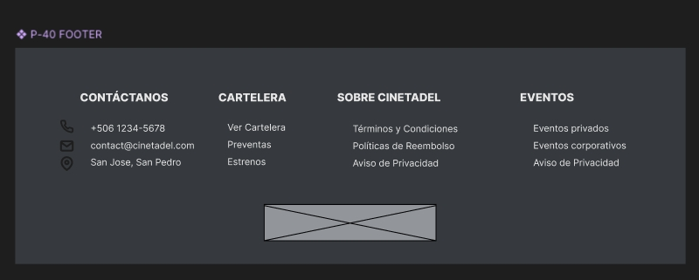
H-19 | Crear foot para paginas de administracion | P-14, P-20 | Para la pagina de admin, con copyright informacion general necesaria contacto etc | Menor
H-20 | Oscurecer cuando salen modales | P-22, todos los modales | Es estandar que se oscurazca el fondo cuando aparece un modal | Menor | YES | En peliculas se agrego un rectangulo semitransparente
H-21 | Crear NavBar para paginas crud | P-14, P-20 | Las entidades deberian estar en la barra de navegación | Moderado | YES | Se removió el menú hamburguesa de la navbar. Se añadieron las principales funciones de administración a la navbar |  | 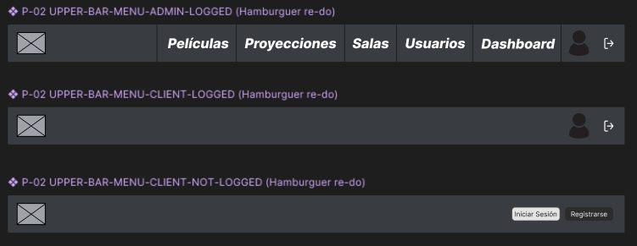
H-22 | Colocar etiquetas al inicio de sesion | P-06 | El texto no explica para que es la ventana y los campos que contiene | Menor | YES | Se agregaron las etiquetas al inicio de sesión | 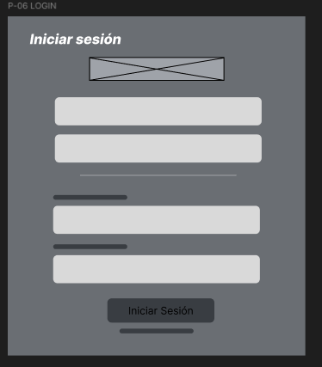 | 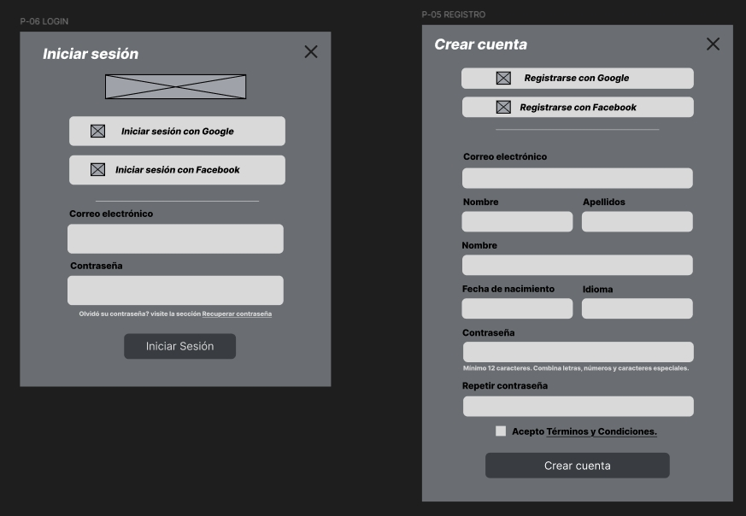
H-23 | Colocar etiquetas al registro de usuario | P-05 | El texto no explica para que es la ventana y los campos que contiene | Menor | YES | Se agregaron las etiquetas al registro de usuarios cliente | 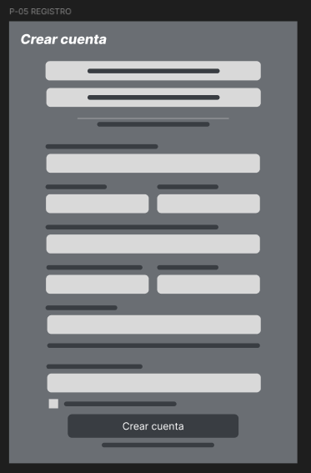
H-24
H-25
H-26
H-27
H-28
H-29
H-30
H-31
H-32
H-33
H-34
H-35
H-36
H-37
H-38
H-39
H-40
H-41
H-42
H-43
H-44
H-45
H-46
H-47
H-48
H-49
H-50
H-51
H-52
H-53
H-54
H-55
H-56
H-57
H-58
H-59
H-60
H-61
H-62
H-63
H-64
H-65
H-66
H-67
H-68
H-69
H-70
H-71
H-72
H-73
H-74
H-75
H-76
H-77
H-78
H-79
H-80
H-81
H-82
H-83
H-84
H-85
H-86
H-87
H-88
H-89
H-90
H-91
H-92
H-93
H-94
H-95
H-96
H-97
H-98
H-99
H-100

